Sheet1
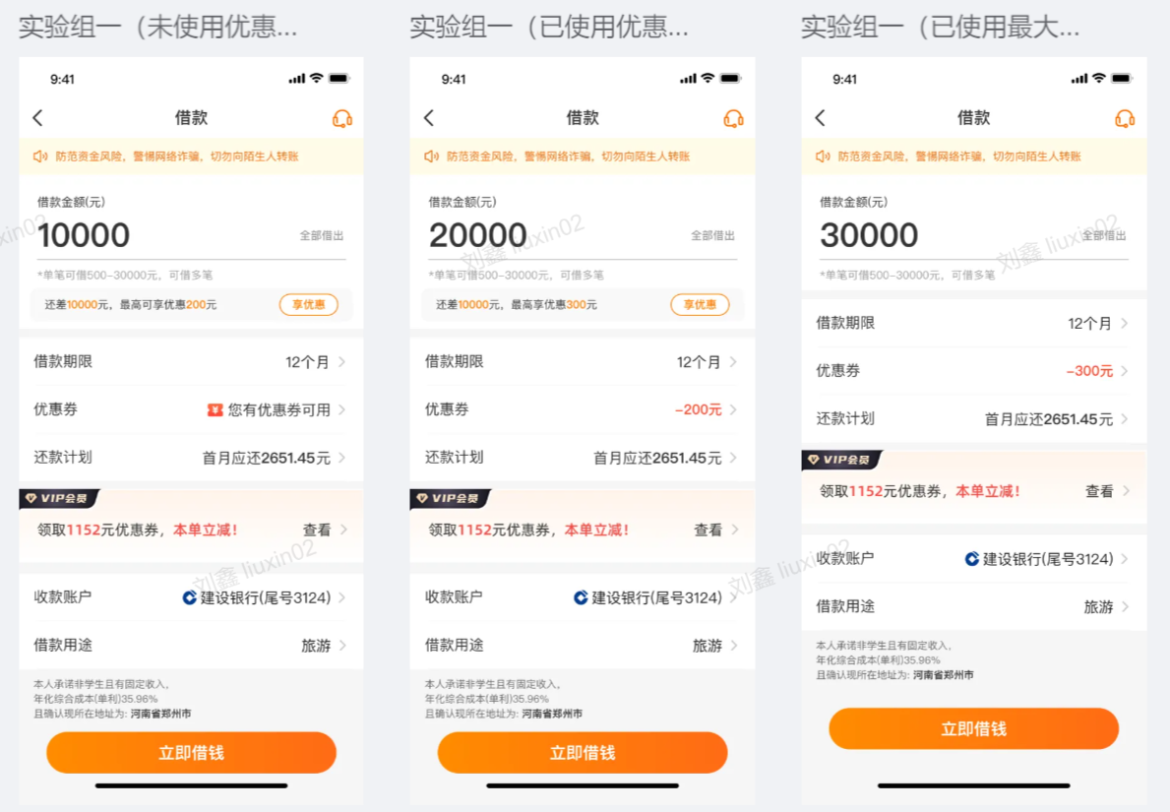
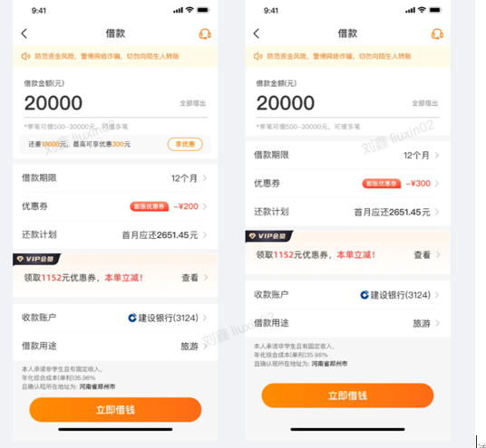
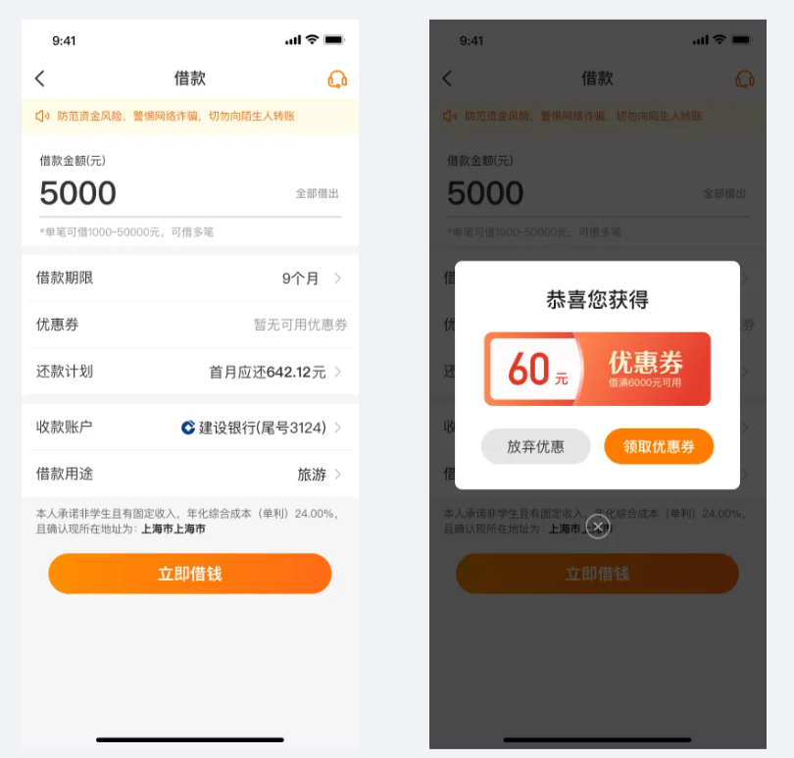
借款优惠券活动
优惠券规则注意事项 | 若客户账户中的优惠券使用规则为：贷款金额80000元；提现时成功使用优惠券，但最终放款为2笔，一笔为5万，一笔为3万时。 此种情况下若客户进线反馈优惠券是否成功使用，坐席可告知客户优惠券会在第一笔订单中正常使用。敬请放心。
全额提现使用优惠券的活动 | 活动对象 | 部分豆豆钱客户
 | 活动时间 | 2023-08-22
 | 活动目的 | 客户在APP操作提现时，引导客户全额提现；
 | 活动规则 | 1、根据用户已有的优惠券引导用户使用最高优惠券金额，不给用户额外发送优惠券。 举例： 若用户本笔最高可借额度满足优惠券的使用，但输入金额未满足优惠券使用，输入框下方文案提示：还差A元，可享优惠B元。 2、根据用户的借款金额，通过发放优惠券引导客户全额借款，用户点击后发放虚拟券并默认使用（虚拟券） 3、根据用户借款金额通过弹窗的形式提示客户将会发放优惠券来引导客户全部借款。 4、若优惠券发放失败，也不影响借款。
 |  | 注意事项：若客户反馈系统没有发券成功，坐席收集客户信息，发送市场活动工单反馈运营处理；
优惠券失效规则
营销相关优惠券过期后仅在失效栏保留1个月，1个月后不做展示
策略劵仅保留有3天

